GENERAL
Catalogue des géométries traitées

 | Quelques explications

 | Le formulaire Calcul-de-hertz permet de calculer les pressions de contact entre deux solides.
 | D'autres informations sont disponibles tels que les contraintes normales et les contraintes de cisaillement ou encore la distance de contact.
 | Les différents cas s'accompagent de courbes permettant d'illustrer les différentes quantités calculées.

 | A partir du catalogue, l'utilisateur sélectionne la feuille de calcul adéquate.

 | Les champs à renseigner sont surlignés en bleu : caractéristiques géométriques, données matériaux, effort appliqué.
 | Les résultats : pression et distance de contact, contraintes normales et de cisaillement sont indiquées dans les cellules surlignées en jaune.

 | Le contact est traité de façon linéaire et élastique. Les déformations sont considérées petites.
 | Les surfaces sont considérées continues
 | Chaque solide peut être considéré comme un milieu semi-infini.

 |  | Contact Ponctuel | Contact Linéaire | Contact Poinçon-Plan

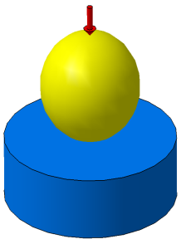
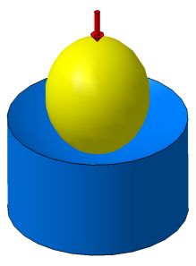
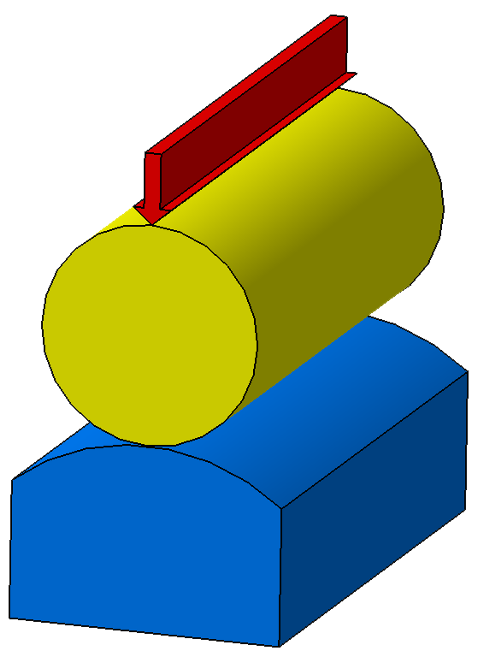
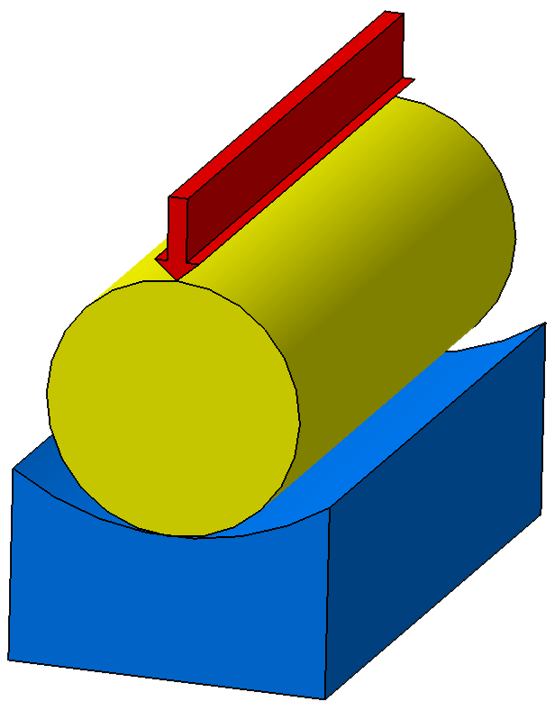
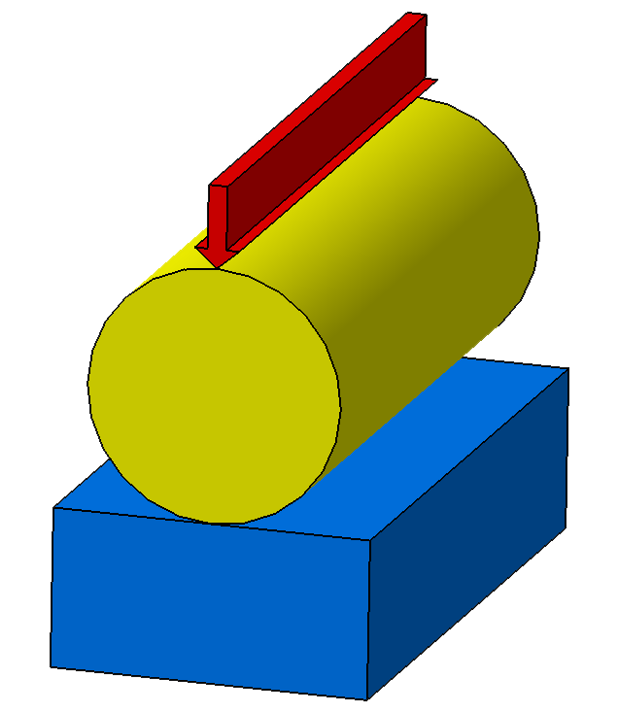
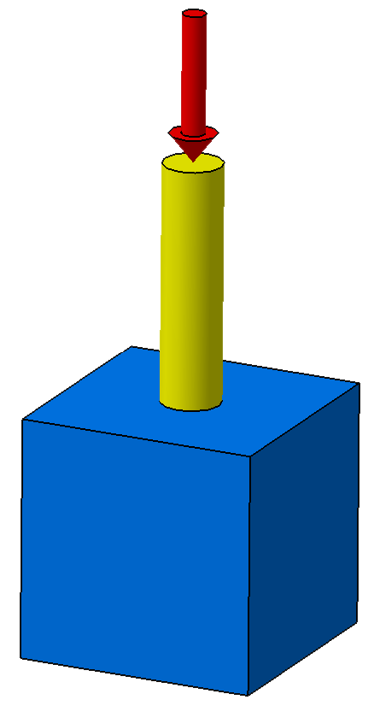

 |  |  |  |  | Ref : | calcul-de-hertz-V3.xlsx
 |  |  |  |  | Date : | 2016-05-25
pierre-alexandre.bertrand@neel.cnrs.fr

Contact Ponctuel
Contact de Hertz ponctuel

 | Cette feuille de calcul permet de déterminer le rayon de la zone de contact, la pression de contact, les contraintes dans les deux solides en présence, le rapprochement élastique des deux solides ou encore le coefficient de frottement. Des graphiques illustrent l'allure de la pression de contact et des contraintes. Les formulations données ci-dessous sont données pour un contact de type "ponctuel". Différentes configurations sont prises en compte : contact sphère-plan, contact sphère-cavité_sphérique et contact sphère-sphère (voir schéma ci-dessous). Remarques : - Le contact entre la sphère et le massif forme est un disque. Le point O, est le centre de ce cercle de contact. - La contrainte de cisaillement passe par un maximum situé en dessous de la surface de contact, à une profondeur notée zi. - Les graphiques illustrent les contraintes calculées pour le solide n°2 (en bleu sur les figures). Pour avoir la répartition et l’illustration des contraintes dans le solide 1, il suffit d’intervertir les valeurs du solide 1 et du solide 2.
F_{N}
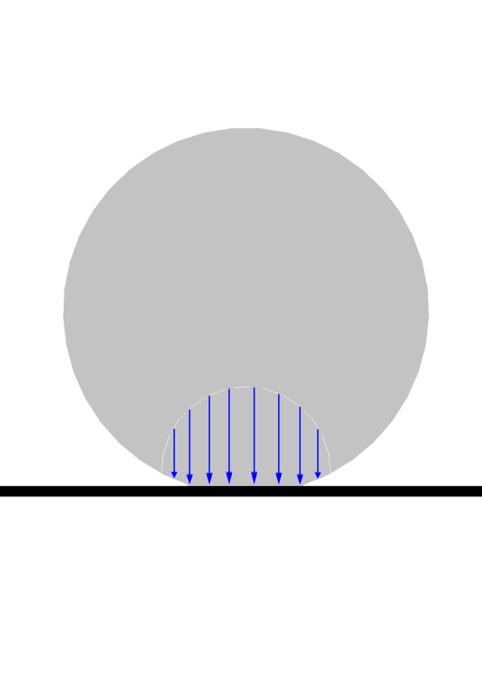
F_{N}
a
P_{O}
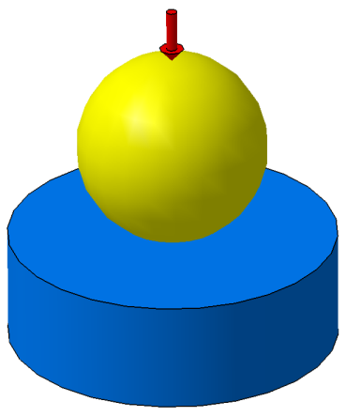

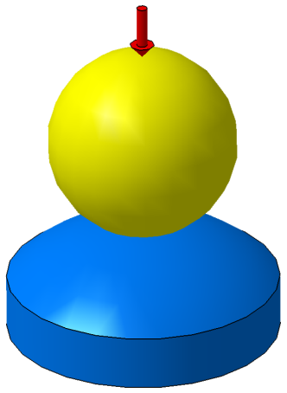

Z
X
Y
X
R₁ et E₁
R₁ > 0
R₁ > 0
Z
Y
X

r
a
O
O
O
O

R₂ = infini et E₂
R₂ < 0
R₂ > 0

contact conformel
contact contraformel
Aire de contact

$$R_{equiv}=\frac{R_{1}.R_{2}}{R_{1}+R_{2}}$$
$$K_{i}=\frac{1−ν_{i}^{2}}{π.E_{i}}$$
$$b={\left[\frac{3π}{4}×F_{N}×\left(K_{1}+K_{2}\right)×R_{equiv}\right]}^{1/3}$$
$$P\left(r\right)=P_{O}×\sqrt{1−\frac{r^{2}}{b^{2}}}$$
δ$={\left(\frac{9.π^{2}}{16}.{\left(K_{1}+K_{2}\right)}^{2}.F_{N}^{2}.\frac{1}{R_{equiv}}\right)}^{1/3}=\frac{b^{2}}{R_{equiv}}$
$$P_{O}=\frac{3}{2}×\frac{F_{N}}{π.b^{2}}$$

Pression de contact en fonction du rayon du disque de contact

 | Données :
 | Général
 | FN : Effort normal sur la zone de contact [N] | 3500
 | Solide n°1
 | E1 : Module d'Young du matériau 1 à 20°C [MPa] | 200000
 | ν1 : coefficient de poisson du matériau 1 | 0.3
 | Re1 : Limite élastique en trac/comp du matériau 1 [MPa] | 200
 | RG1 : Limite élastique en cisaillement du matériau 1 [MPa] | 90
1 | R1 : Rayon du solide 1 [mm] | 500
 | Solide n°2
 | E2 : Module d'Young du matériau 2 à 20°C [MPa] | 200000
 | ν2 : coefficient de poisson du matériau 2 | 0.3
 | Re2 : Limite élastique en trac/comp du matériau 2 [MPa] | 200
 | RG2 : Limite élastique en cisaillement du matériau 2 [MPa] | 20
1 | R2 : Rayon du solide 2 [mm] | 600
 | Résultats Contact Ponctuel :
 | Général
 | b : Rayon du cercle de contact [mm] | 1.868
Répartition des contraintes dans le solide n°2
 | PO=Pmax : Pression Hertzienne au point O ( [MPa] | 479.08
 | Pmoy : Pression Hertzienne moyenne [MPa] | 319.39
 | δ : Rapprochement élastique du solide [mm] | 0.0128
 | Fr : Coefficient de frottement de roulement [N] | 6.537
 | Solide n°1
 | σr1 : au point O [MPa] | -383.27 | Limite élastique dépassée
 | σθ1 : au point O [MPa] | -383.27 | Limite élastique dépassée
 | σz1 : au point O [MPa] | -479.08 | Limite élastique dépassée
 | τO : cisaillement au point O du solide 1 [MPa] | -47.91
 | τmax : cisaillement max dans le solide 1 [MPa] | -148.43 | Limite en cisaillement dépassée
 | z1 : profondeur à laquelle on a τmax [mm] | 0.93
 | Solide n°2
 | σr2 : au point O [MPa] | -383.27 | Limite élastique dépassée
 | σθ2 : au point O [MPa] | -383.27 | Limite élastique dépassée
 | σz2 : au point O [MPa] | -479.08 | Limite élastique dépassée
 | τO : cisaillement au point O du solide 2 [MPa] | -47.91 | Limite en cisaillement dépassée
 | τmax : cisaillement max dans le solide 2 [MPa] | -148.43 | Limite en cisaillement dépassée
 | z2 : profondeur à laquelle on a τmax [mm] | 0.93
 | Pour information
 | Requiv : Rayon équivalent [mm] | 272.73
 | K1 : Module réduit du solide 1 | 1.45E-06
 | K2 : Module réduit du solide 2 | 1.45E-06
Répartition des contraintes dans la profondeur du solide n°2
Répartition des contraintes dans le cercle de contact pour le solide n°2

 |  |  |  |  |  |  |  | Ref : | calcul-de-hertz-V3.xlsx
 |  |  |  |  |  |  |  | Date : | 2016-05-25
pierre-alexandre.bertrand@neel.cnrs.fr

 |  | Pression de contact |  | Contraintes dans le cercle de contact pour le solide n°2 |  |  |  |  |  |  |  | Contraintes sur l'axe Oz le solide n°2 (sous la surface)
 |  | P(r) [MPa] | r [mm] | σr [MPa] | σr/Pmax [MPa] | σθ [MPa] | σθ/Pmax [MPa] | σz [MPa] | σz/Pmax [MPa] | τxz [MPa] | τxz/Pmax [MPa] | σr [MPa] | σr/Pmax [MPa] | σθ [MPa] | σθ/Pmax [MPa] | σz [MPa] | σz/Pmax [MPa] | τxz [MPa] | τxz/Pmax [MPa] | prof. z [mm] | rapport z/b
 |  | 479.08 | 0.000 | -383.27 | 0.80 | -383.27 | 0.800 | -479.08 | 1.000 | -47.91 | 0.100 | -383.27 | 0.80 | -383.27 | 0.800 | -479.08 | 1.000 | -47.91 | 0.100 | 0.000 | 0.000
 |  | 478.60 | 0.084 | -382.83 | 0.80 | -382.93 | 0.799 | -478.60 | 0.999 | -47.88 | 0.100 | -239.84 | 0.50 | -239.84 | 0.501 | -465.25 | 0.971 | -112.71 | 0.235 | 0.322 | -0.172
 |  | 477.15 | 0.167 | -381.53 | 0.80 | -381.92 | 0.797 | -477.15 | 0.996 | -47.81 | 0.100 | -142.69 | 0.30 | -142.69 | 0.298 | -428.17 | 0.894 | -142.74 | 0.298 | 0.644 | -0.345
 |  | 474.73 | 0.251 | -379.35 | 0.79 | -380.22 | 0.794 | -474.73 | 0.991 | -47.69 | 0.100 | -81.58 | 0.17 | -81.58 | 0.170 | -377.96 | 0.789 | -148.19 | 0.309 | 0.966 | -0.517
 |  | 471.32 | 0.335 | -376.28 | 0.79 | -377.83 | 0.789 | -471.32 | 0.984 | -47.52 | 0.099 | -45.11 | 0.09 | -45.11 | 0.094 | -324.66 | 0.678 | -139.78 | 0.292 | 1.288 | -0.690
 |  | 466.89 | 0.419 | -372.29 | 0.78 | -374.74 | 0.782 | -466.89 | 0.975 | -47.30 | 0.099 | -24.01 | 0.05 | -24.01 | 0.050 | -274.83 | 0.574 | -125.41 | 0.262 | 1.610 | -0.862
 |  | 461.43 | 0.502 | -367.37 | 0.77 | -370.92 | 0.774 | -461.43 | 0.963 | -47.03 | 0.098 | -12.00 | 0.03 | -12.00 | 0.025 | -231.42 | 0.483 | -109.71 | 0.229 | 1.932 | -1.034
 |  | 454.88 | 0.586 | -361.47 | 0.75 | -366.35 | 0.765 | -454.88 | 0.949 | -46.71 | 0.097 | -5.21 | 0.01 | -5.21 | 0.011 | -195.02 | 0.407 | -94.91 | 0.198 | 2.254 | -1.207
 |  | 447.22 | 0.670 | -354.55 | 0.74 | -361.00 | 0.754 | -447.22 | 0.933 | -46.33 | 0.097 | -1.39 | 0.00 | -1.39 | 0.003 | -165.06 | 0.345 | -81.83 | 0.171 | 2.576 | -1.379
 |  | 438.36 | 0.754 | -346.56 | 0.72 | -354.82 | 0.741 | -438.36 | 0.915 | -45.90 | 0.096 | 0.72 | 0.00 | 0.72 | -0.002 | -140.58 | 0.293 | -70.65 | 0.147 | 2.898 | -1.552
 |  | 428.25 | 0.837 | -337.42 | 0.70 | -347.78 | 0.726 | -428.25 | 0.894 | -45.41 | 0.095 | 1.87 | 0.00 | 1.87 | -0.004 | -120.60 | 0.252 | -61.23 | 0.128 | 3.220 | -1.724
 |  | 416.79 | 0.921 | -327.06 | 0.68 | -339.80 | 0.709 | -416.79 | 0.870 | -44.87 | 0.094 | 2.45 | -0.01 | 2.45 | -0.005 | -104.22 | 0.218 | -53.33 | 0.111 | 3.542 | -1.897
 |  | 403.86 | 1.005 | -315.35 | 0.66 | -330.82 | 0.691 | -403.86 | 0.843 | -44.25 | 0.092 | 2.70 | -0.01 | 2.70 | -0.006 | -90.72 | 0.189 | -46.71 | 0.098 | 3.864 | -2.069
 |  | 389.32 | 1.088 | -302.17 | 0.63 | -320.74 | 0.669 | -389.32 | 0.813 | -43.57 | 0.091 | 2.77 | -0.01 | 2.77 | -0.006 | -79.53 | 0.166 | -41.15 | 0.086 | 4.186 | -2.241
 |  | 372.99 | 1.172 | -287.34 | 0.60 | -309.44 | 0.646 | -372.99 | 0.779 | -42.82 | 0.089 | 2.73 | -0.01 | 2.73 | -0.006 | -70.18 | 0.146 | -36.46 | 0.076 | 4.508 | -2.414
 |  | 354.60 | 1.256 | -270.62 | 0.56 | -296.75 | 0.619 | -354.60 | 0.740 | -41.99 | 0.088 | 2.63 | -0.01 | 2.63 | -0.005 | -62.31 | 0.130 | -32.47 | 0.068 | 4.830 | -2.586
 |  | 333.84 | 1.340 | -251.68 | 0.53 | -282.46 | 0.590 | -333.84 | 0.697 | -41.08 | 0.086 | 2.51 | -0.01 | 2.51 | -0.005 | -55.64 | 0.116 | -29.08 | 0.061 | 5.152 | -2.759
 |  | 310.20 | 1.423 | -230.07 | 0.48 | -266.26 | 0.556 | -310.20 | 0.647 | -40.07 | 0.084 | 2.37 | 0.00 | 2.37 | -0.005 | -49.95 | 0.104 | -26.16 | 0.055 | 5.474 | -2.931
 |  | 282.99 | 1.507 | -205.10 | 0.43 | -247.68 | 0.517 | -282.99 | 0.591 | -38.94 | 0.081 | 2.23 | 0.00 | 2.23 | -0.005 | -45.06 | 0.094 | -23.65 | 0.049 | 5.796 | -3.103
 |  | 251.03 | 1.591 | -175.65 | 0.37 | -226.01 | 0.472 | -251.03 | 0.524 | -37.69 | 0.079 | 2.09 | 0.00 | 2.09 | -0.004 | -40.84 | 0.085 | -21.46 | 0.045 | 6.118 | -3.276
 |  | 212.20 | 1.674 | -139.64 | 0.29 | -199.89 | 0.417 | -212.20 | 0.443 | -36.28 | 0.076 | 1.95 | 0.00 | 1.95 | -0.004 | -37.17 | 0.078 | -19.56 | 0.041 | 6.440 | -3.448
 |  | 161.62 | 1.758 | -92.30 | 0.19 | -166.28 | 0.347 | -161.62 | 0.337 | -34.66 | 0.072 | 1.83 | 0.00 | 1.83 | -0.004 | -33.95 | 0.071 | -17.89 | 0.037 | 6.762 | -3.621
 |  | 79.30 | 1.842 | -13.92 | 0.03 | -112.96 | 0.236 | -79.30 | 0.166 | -32.69 | 0.068 | 1.71 | 0.00 | 1.71 | -0.004 | -31.13 | 0.065 | -16.42 | 0.034 | 7.084 | -3.793
 |  | #NUM! | 1.926 | #NUM! | #NUM! | #NUM! | #NUM! | #NUM! | #NUM! | #NUM! | #NUM! | 1.60 | 0.00 | 1.60 | -0.003 | -28.64 | 0.060 | -15.12 | 0.032 | 7.406 | -3.966
 |  | #NUM! | 2.009 | #NUM! | #NUM! | #NUM! | #NUM! | #NUM! | #NUM! | #NUM! | #NUM! | 1.50 | 0.00 | 1.50 | -0.003 | -26.44 | 0.055 | -13.97 | 0.029 | 7.728 | -4.138
 |  | #NUM! | 2.093 | #NUM! | #NUM! | #NUM! | #NUM! | #NUM! | #NUM! | #NUM! | #NUM! | 1.41 | 0.00 | 1.41 | -0.003 | -24.47 | 0.051 | -12.94 | 0.027 | 8.050 | -4.310
 |  | #NUM! | 2.177 | #NUM! | #NUM! | #NUM! | #NUM! | #NUM! | #NUM! | #NUM! | #NUM! | 1.32 | 0.00 | 1.32 | -0.003 | -22.71 | 0.047 | -12.02 | 0.025 | 8.372 | -4.483
 |  | #NUM! | 2.261 | #NUM! | #NUM! | #NUM! | #NUM! | #NUM! | #NUM! | #NUM! | #NUM! | 1.24 | 0.00 | 1.24 | -0.003 | -21.13 | 0.044 | -11.19 | 0.023 | 8.694 | -4.655
 |  | #NUM! | 2.344 | #NUM! | #NUM! | #NUM! | #NUM! | #NUM! | #NUM! | #NUM! | #NUM! | 1.17 | 0.00 | 1.17 | -0.002 | -19.71 | 0.041 | -10.44 | 0.022 | 9.016 | -4.828
 |  | #NUM! | 2.428 | #NUM! | #NUM! | #NUM! | #NUM! | #NUM! | #NUM! | #NUM! | #NUM! | 1.10 | 0.00 | 1.10 | -0.002 | -18.43 | 0.038 | -9.76 | 0.020 | 9.338 | -5.000

Contact Linéaire
Contact de Hertz Linéaire

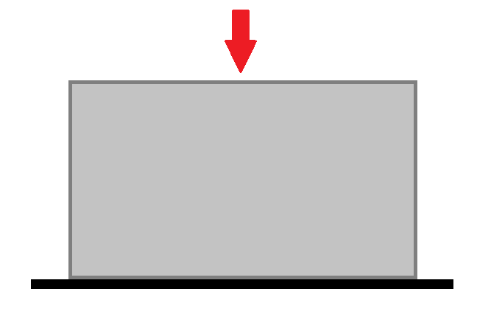
a
F_{N}
P_{max}
Z
X
 | Cette feuille de calcul permet de déterminer la largeur de contact, la pression de contact, les contraintes dans les deux solides en présence. Des graphiques illustrent l'allure de la pression de contact et des contraintes. Les formulations données ci-dessous sont données pour un un contact de type "linéaire". Différentes configurations sont prises en compte : contact cylindre-Plan, contact cylindre-cavité_cylindrique et contact cylindre-cylindre (voir schéma ci dessous). Remarques : - Le point 0 est le point de contact entre les 2 pièces. - La contrainte de cisaillement passe par un maximum situé en dessous de la surface de contact, à une profondeur notée zi. - Les graphiques illustrent les contraintes calculées pour le solide n°2 (en bleu sur les figures). Pour avoir la répartition et l’illustration des contraintes dans le solide 1, il suffit d’intervertir les valeurs du solide 1 et du solide 2.

F_{N}

R₁ et E₁
R₁ > 0
R₁ > 0

Z
Y
X

O
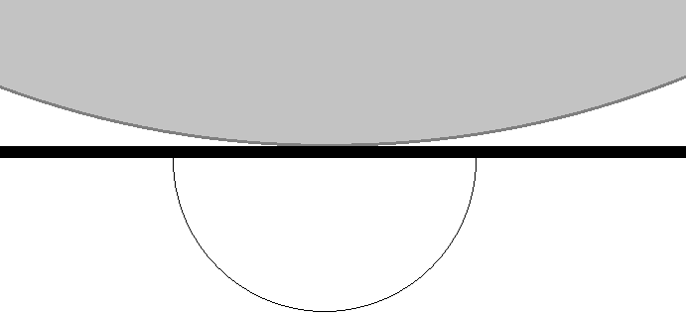
Z
Y
b
P

R₂ = infini et E₂
R₂ < 0
R₂ > 0
contact conformel
contact contraformel

$$b=\sqrt{\frac{F_{N}}{a}×\frac{4}{π}×\frac{R_{equiv}}{E_{equiv}}}$$
$$R_{equiv}=\frac{R_{1}.R_{2}}{R_{1}+R_{2}}$$
$$K_{i}=\frac{1−ν_{i}^{2}}{π.E_{i}}$$
$$P\left(d\right)=\frac{F_{N}}{a×b}×\frac{2}{π}×\sqrt{1−\frac{d^{2}}{b^{2}}}$$

Aire de contact

 | Données :
 | Général
 | a : Largeur de contact du cylindre [mm] | 50
 | FN : Effort normal sur la zone de contact [N] | 1000
 | Solide n°1
 | E1 : Module d'Young du matériau 1 à 20°C [MPa] | 125000
 | ν1 : coefficient de poisson du matériau 1 | 0.35
 | Re1 : Limite élastique en trac/comp du matériau 1 [MPa]
 | RG1 : Limite élastique en cisaillement du matériau 1 [MPa]
1 | R1 : Rayon du solide 1 [mm] | 100
 | Solide n°2
 | E2 : Module d'Young du matériau 2 à 20°C [MPa] | 130000
 | ν2 : coefficient de poisson du matériau 2 | 0.2783
 | Re2 : Limite élastique en trac/comp du matériau 2 [MPa]
 | RG2 : Limite élastique en cisaillement du matériau 2 [MPa]
1 | R2 : Rayon du solide 2 [mm] | 100000000000
 | Résultats Contact Linéique
 | Général
 | b : Demi largeur de contact [mm] | 0.1896
Répartition des contraintes (solide n°2)
 | PO=Pmax : Pression Hertzienne au point O ( [MPa] | 67.15
 | Pmoy : Pression Hertzienne moyenne [MPa] | 52.74
 | δ : Rapprochement élastique du solide [mm]
 | Fr : Coefficient de frottement de roulement [N]
 | Solide n°1
 | σz1 : au point O [MPa] | -67.15 | Limite élastique dépassée
 | σy1 : au point O [MPa] | -67.15 | Limite élastique dépassée
 | σx1 : au point O [MPa] | -47.01 | Limite élastique dépassée
 | τO : cisaillement au point O du solide 1 [MPa] | -10.07 | Limite en cisaillement dépassée
 | τmax : cisaillement max dans le solide 1 [MPa] | 20.15 | Limite en cisaillement dépassée
 | z1 : profondeur à laquelle on a τmax [mm] | 0.149
 | Solide n°2
 | σz2 : au point O [MPa] | -67.15 | Limite élastique dépassée
 | σy2 : au point O [MPa] | -67.15 | Limite élastique dépassée
 | σx2 : au point O [MPa] | -37.38 | Limite élastique dépassée
 | τO : cisaillement au point O du solide 2 [MPa] | -14.89 | Limite en cisaillement dépassée
 | τmax : cisaillement max dans le solide 2 [MPa] | 20.15 | Limite en cisaillement dépassée
 | z2 : profondeur à laquelle on a τmax [mm] | 0.149
 | Pour information
 | Requiv : Rayon équivalent [mm] | 100.0
 | K1 : Module réduit du solide 1 | 2.23E-06
Répartition des contraintes en fonction de la profondeur z (solide n°2)
 | K2 : Module réduit du solide 2 | 2.26E-06

 |  |  |  |  |  |  |  | Ref : | calcul-de-hertz-V3.xlsx
 |  |  |  |  |  |  |  | Date : | 2016-05-25
pierre-alexandre.bertrand@neel.cnrs.fr

 |  |  | Pression de contact |  | Contrainte dans les différentes directions sur Oz (solide n°2)
 |  |  | P(d) [MPa] | d [mm] | σy [MPa] | σy/Pmax [MPa] | σx [MPa] | σx/Pmax [MPa] | σz [MPa] | σz/Pmax [MPa] | τxz [MPa] | τxz/Pmax [MPa] | prof. z [mm] | rapport z/b
 |  |  | 67.15 | 0.000 | -67.15 | 1.00 | -37.38 | 0.557 | -67.15 | 1.000 | 0.00 | 0.000 | 0.000 | 0.000
 |  |  | 67.09 | 0.008 | -4.25 | 0.06 | -12.23 | 0.182 | -39.71 | 0.591 | -17.73 | 0.264 | 0.259 | -1.364
 |  |  | 66.88 | 0.017 | -0.73 | 0.01 | -6.63 | 0.099 | -23.11 | 0.344 | -11.19 | 0.167 | 0.517 | -2.728
 |  |  | 66.54 | 0.025 | -0.23 | 0.00 | -4.50 | 0.067 | -15.94 | 0.237 | -7.86 | 0.117 | 0.776 | -4.092
 |  |  | 66.07 | 0.034 | -0.10 | 0.00 | -3.40 | 0.051 | -12.11 | 0.180 | -6.00 | 0.089 | 1.034 | -5.456
 |  |  | 65.45 | 0.042 | -0.05 | 0.00 | -2.73 | 0.041 | -9.74 | 0.145 | -4.85 | 0.072 | 1.293 | -6.820
 |  |  | 64.68 | 0.051 | -0.03 | 0.00 | -2.28 | 0.034 | -8.14 | 0.121 | -4.06 | 0.060 | 1.552 | -8.184
 |  |  | 63.76 | 0.059 | -0.02 | 0.00 | -1.95 | 0.029 | -6.99 | 0.104 | -3.49 | 0.052 | 1.810 | -9.548
 |  |  | 62.69 | 0.068 | -0.01 | 0.00 | -1.71 | 0.025 | -6.13 | 0.091 | -3.06 | 0.046 | 2.069 | -10.912
 |  |  | 61.45 | 0.076 | -0.01 | 0.00 | -1.52 | 0.023 | -5.45 | 0.081 | -2.72 | 0.041 | 2.328 | -12.276
 |  |  | 60.03 | 0.085 | -0.01 | 0.00 | -1.37 | 0.020 | -4.91 | 0.073 | -2.45 | 0.037 | 2.586 | -13.640
 |  |  | 58.42 | 0.093 | 0.00 | 0.00 | -1.24 | 0.019 | -4.47 | 0.066 | -2.23 | 0.033 | 2.845 | -15.005
 |  |  | 56.61 | 0.102 | 0.00 | 0.00 | -1.14 | 0.017 | -4.10 | 0.061 | -2.05 | 0.030 | 3.103 | -16.369
 |  |  | 54.57 | 0.110 | 0.00 | 0.00 | -1.05 | 0.016 | -3.78 | 0.056 | -1.89 | 0.028 | 3.362 | -17.733
 |  |  | 52.28 | 0.119 | 0.00 | 0.00 | -0.98 | 0.015 | -3.51 | 0.052 | -1.75 | 0.026 | 3.621 | -19.097
 |  |  | 49.71 | 0.127 | 0.00 | 0.00 | -0.91 | 0.014 | -3.28 | 0.049 | -1.64 | 0.024 | 3.879 | -20.461
 |  |  | 46.80 | 0.136 | 0.00 | 0.00 | -0.86 | 0.013 | -3.07 | 0.046 | -1.54 | 0.023 | 4.138 | -21.825
 |  |  | 43.48 | 0.144 | 0.00 | 0.00 | -0.81 | 0.012 | -2.89 | 0.043 | -1.45 | 0.022 | 4.397 | -23.189
 |  |  | 39.67 | 0.153 | 0.00 | 0.00 | -0.76 | 0.011 | -2.73 | 0.041 | -1.37 | 0.020 | 4.655 | -24.553
 |  |  | 35.19 | 0.161 | 0.00 | 0.00 | -0.72 | 0.011 | -2.59 | 0.039 | -1.29 | 0.019 | 4.914 | -25.917
 |  |  | 29.75 | 0.170 | 0.00 | 0.00 | -0.68 | 0.010 | -2.46 | 0.037 | -1.23 | 0.018 | 5.172 | -27.281
 |  |  | 22.65 | 0.178 | 0.00 | 0.00 | -0.65 | 0.010 | -2.34 | 0.035 | -1.17 | 0.017 | 5.431 | -28.645
 |  |  | 11.12 | 0.187 | 0.00 | 0.00 | -0.62 | 0.009 | -2.24 | 0.033 | -1.12 | 0.017 | 5.690 | -30.009
 |  |  | #NUM! | 0.195 | 0.00 | 0.00 | -0.60 | 0.009 | -2.14 | 0.032 | -1.07 | 0.016 | 5.948 | -31.373
 |  |  | #NUM! | 0.204 | 0.00 | 0.00 | -0.57 | 0.008 | -2.05 | 0.031 | -1.02 | 0.015 | 6.207 | -32.737
 |  |  | #NUM! | 0.212 | 0.00 | 0.00 | -0.55 | 0.008 | -1.97 | 0.029 | -0.98 | 0.015 | 6.466 | -34.101
 |  |  | #NUM! | 0.221 | 0.00 | 0.00 | -0.53 | 0.008 | -1.89 | 0.028 | -0.95 | 0.014 | 6.724 | -35.465
 |  |  | #NUM! | 0.229 | 0.00 | 0.00 | -0.51 | 0.008 | -1.82 | 0.027 | -0.91 | 0.014 | 6.983 | -36.829
 |  |  | #NUM! | 0.238 | 0.00 | 0.00 | -0.49 | 0.007 | -1.76 | 0.026 | -0.88 | 0.013 | 7.241 | -38.193
 |  |  | #NUM! | 0.246 | 0.00 | 0.00 | -0.47 | 0.007 | -1.70 | 0.025 | -0.85 | 0.013 | 7.500 | -39.557

Contact Poinçon Plan
Contact Poinçon plan rigide sur massif élastique

 | Cette feuille de calcul permet de déterminer la pression de contact et le rapprochement élastique d'un poinçon supposé infiniment rigide sur un massif élastique. Les formulations ci-dessous sont données pour un un contact de type "Poinçon sur massif élastique". Remarques : - Le point O est le centre du poinçon. - La pression est infinie sur la circonférence (r=a). Mais dans cette zone, le solide se déforme plastiquement. Ceci constitue un effet local, qui n'affecte pas sensiblement la distribution des pressions aux points situés pas trop près du cercle de contact. - Le déplacement vertical est constant et égal à l'enfoncement δ du poinçon. - La distribution des contraintes n'est pas constante et est directement liée à la distribution de pression calculée par BOUSSINESQ. - La valeur minimale de la pression est atteinte à r=0 et vaut la moitié de la pression moyenne.
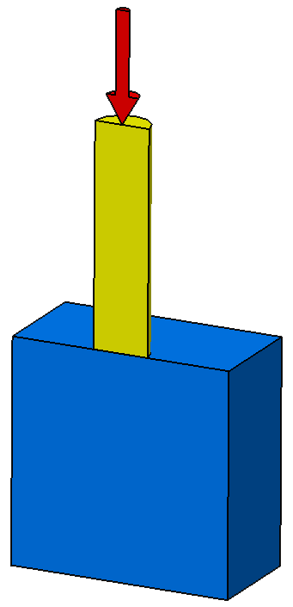
F_{N}
$$P=\frac{F_{N}}{2×π×a^{2}×\sqrt{1−\frac{r^{2}}{a^{2}}}}$$

Poinçon infiniment rigide de rayon a

X
Z
Y
$$δ=\frac{1−ν^{2}}{2×E}×\frac{F_{N}}{a}$$

O

Massif élastique semi infini E et ν

Vue en coupe

 | Données :
 | Général
 | a : rayon du poinçon [mm] | 10
 | FN : Effort normal sur la zone de contact [N] | 2250
 | Solide Elastique
 | E : Module d'Young à 20°C [MPa] | 130000
 | ν : coefficient de poisson | 0.2783
 | Re : Limite élastique en trac/comp [MPa]
 | RG : Limite élastique en cisaillement [MPa]
 | Résultats Contact poinçon plan sur massif élastique :
 | PO=Pmin : Pression Hertzienne au point O ( [MPa] | 3.58
 | Pmoy : Pression Hertzienne moyenne [MPa] | 7.16
 | δ : Rapprochement élastique du solide [mm] | 0.0007984

Pression de contact en fonction du rayon du poinçon

 |  | Ref : | calcul-de-hertz-V3.xlsx
 |  | Date : | 2016-05-25
pierre-alexandre.bertrand@neel.cnrs.fr

 |  | P(r) [MPa] | r [mm]
 |  | 3.58 | 0.000
 |  | 3.58 | 0.341
 |  | 3.59 | 0.683
 |  | 3.60 | 1.024
 |  | 3.61 | 1.366
 |  | 3.63 | 1.707
 |  | 3.66 | 2.048
 |  | 3.69 | 2.390
 |  | 3.72 | 2.731
 |  | 3.76 | 3.072
 |  | 3.81 | 3.414
 |  | 3.86 | 3.755
 |  | 3.93 | 4.097
 |  | 4.00 | 4.438
 |  | 4.08 | 4.779
 |  | 4.17 | 5.121
 |  | 4.28 | 5.462
 |  | 4.40 | 5.803
 |  | 4.54 | 6.145
 |  | 4.70 | 6.486
 |  | 4.90 | 6.828
 |  | 5.14 | 7.169
 |  | 5.42 | 7.510
 |  | 5.78 | 7.852
 |  | 6.25 | 8.193
 |  | 6.87 | 8.534
 |  | 7.77 | 8.876
 |  | 9.23 | 9.217
 |  | 12.19 | 9.559
 |  | 25.38 | 9.900
 |  | #DIV/0! | 10.000

